PD
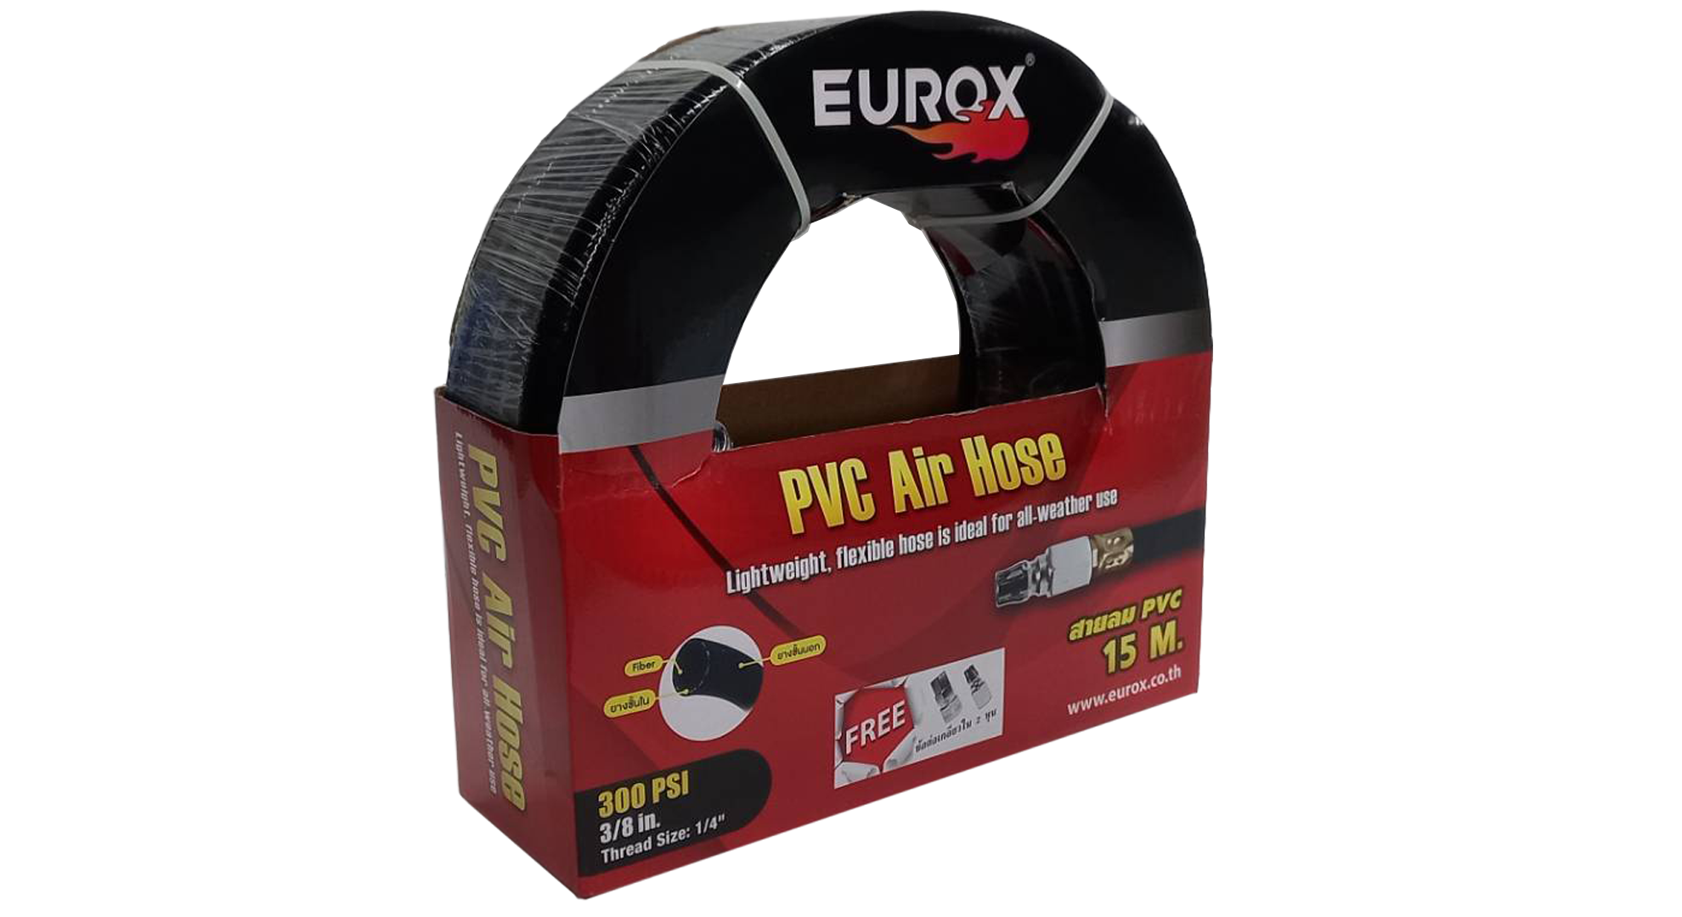
เลขที่ SKU : 03-002-156 วันที่ : 27/12/2023
1. ข้อมูลสินค้า |  |  |  | รูปสินค้า
ประเภท (กลุ่มหลัก) | เครื่องมือลม | ประเภท (กลุ่มรอง) | สายลม PVC
ชื่อภาษาไทย | สายลม PVC 3/8 พร้อมข้อต่อ 15 ม. | ชื่อภาษาอังกฤษ
รหัสสินค้า | 03-002-156 | Barcode | 8859007708295
สถานะสินค้า | M | รหัสทีมขาย
รุ่น (Model) |  | ยี่ห้อ | EUROX
สีตัวสินค้า | ดำ | สีของบรรจุภัณฑ์ | แด
ทำจากวัสดุ | พลาสติก | ประเทศผู้ผลิต | PRC
ผู้ผลิต | S22 ข้อต่อและดอกไขควง

2. คุณสมบัติ |  |  |  | รูปบรรจุภัณฑ์
ขนาด | 3/8 นิ้ว | ความยาว | 15 เมตร

3. รายละเอียดบรรจุภัณฑ์
ขนาดสินค้า (ซม.) | 3.75x150x3.75 (ไม่รวมบรรจุภัณฑ์) | น้ำหนักสินค้า (กก.) | 2.4 (ไม่รวมบรรจุภัณฑ์)
ขนาดกล่อง 1 (ซม.) | 29.5x9.5x28.2 | ขนาดบรรจุ (กล่อง) | 1 PCS
ขนาดกล่อง 2 (ซม.)
 |  | น้ำหนักรวมสินค้า (กก.) | 2.5
บาร์โค้ดกล่อง | 8859007708295 | ขนาดลัง (ซม.) | xx
ขนาดบรรจุ (ลัง) |  | น้ำหนักลังรวมสินค้า (กก.)
 |  |  |  | อุปกรณ์ภายในกล่อง
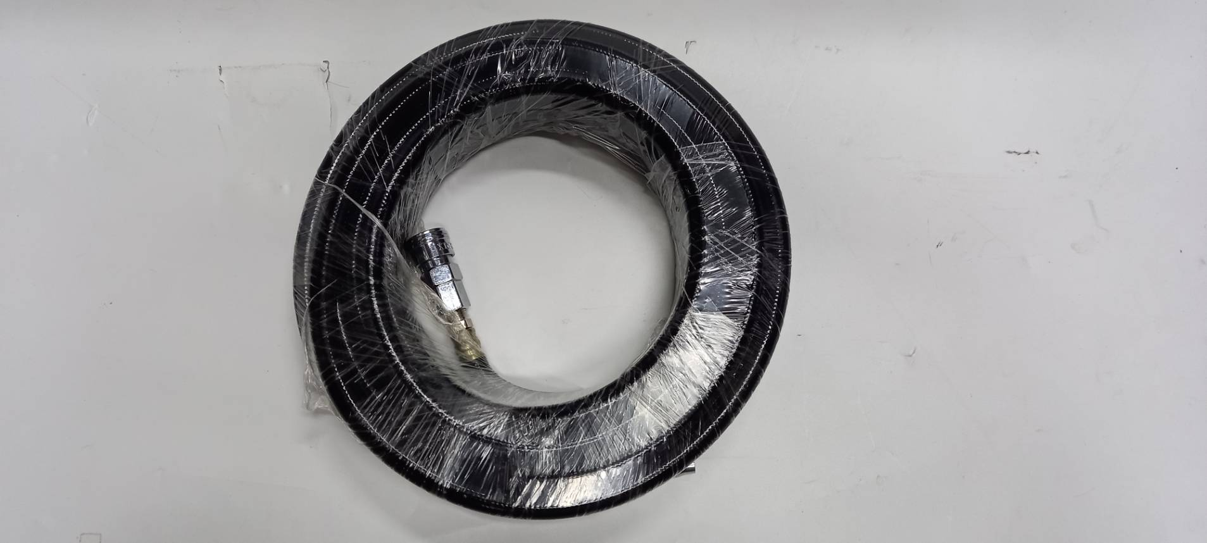
4. อุปกรณ์ภายในกล่อง
- สายลม PVC - คอปเปอร์ - ข้อต่อ

5. วิธีการใช้งาน
ใช้สำหรับต่อเข้าเครื่องมือลมเท่านั้น

6. จุดเด่น จุดขาย ของสินค้า
- ทนความดันลูงสุดถึง 300 PSI - ต่อพ่วงกับอุปกรณ์เติมลมยางได้ทุกชนิด (เพิ่มเติมข้อต่อที่เหมาะสม) - เหมาะกับปืนลม FST50,ST64 ปืนยิงตะปูม้วน,สว่านลม และอุปกรณ์ลมทุกชนิด - ทำให้เครื่อง มือลม/ปืนลม ทำงานไม่วะดุด - สายลมรุ่น PVC แข็งแกร่ง ทนต่อการเสียดสี - เพิ่มปริมาณลม (พื้นที่ภายในท่อลมเพิ้มมากขึ้น)


7. การรับประกัน |  |  |  | รูปลังสินค้า
ระยะเวลารับประกัน (เดือน) | 0 ระบุ
ประเภทการรับประกัน
เงื่อนไขการรับประกัน

8. ข้อมูล สคบ.
ชื่อสินค้า | สายลม PVC 3/8 พร้อมข้อต่อ 15 ม.
ผลิตจากประเทศ | PRC
จัดจำหน่ายโดย | บริษัท คิงบางกอก อินเตอร์เทรด จำกัด
 | 541,543,545 ซอย 39/1 แขวงท่าแร้ง เขตบางเขน กรุงเทพมหานคร 10220
 | เลขประจำตัวผู้เสียภาษี: 0105545012035 สำนักงานใหญ่ | โทรศัพท์: 02-509-3850 | โทรสาร: 02-509-3856 |  |  | รูป Barcode

บรรจุ | 1 เส้น/แพ็ค
วิธีการใช้ | ใช้สำหรับต่อเข้าเครื่องมือลมเท่านั้น
คำเตือน | ขณะใช้งานหรือเลิกใช้งาน ควรเก็บอุปกรณ์ให้พ้นมือเด็กเพื่อความปลอดภัย
ราคา | ระบุ ณ จุดขาย
วันที่ผลิต

9. ข้อควรระวัง
คำเตือน | ขณะใช้งานหรือเลิกใช้งาน ควรเก็บอุปกรณ์ให้พ้นมือเด็กเพื่อความปลอดภัย
ข้อแนะนำในการใช้งาน | ห้ามใช้งานผิดประเภท

